Basic Information
 | Flip Chip Substrate Design Basic Information |  |  |  |  |  |  |  |  | Rev. 0
. Customer name: | FTK COLLABORATION / INFN |  |  |  | . Issue date / Rev.: |  |  |  | 11/14/2014
. Device name / Rev.: | AMCHIP06 | / |  |  | . Application: |  | HIGH ENERGY PHYSICS
. Package size: | 23 | x | 23 | mm | . Ball pitch: |  |  | 0.8 | mm
. Package thickness: | TBD by ASE | mm |  |  | . Total ball count: |  | 529 |  | (includes thermal balls)
. Ball size: | ASE Standard, Indication: |  | 0.45 | mm | . Ball opening: |  | ASE Standard, Indication: |  |  | mm
. Package type: | (H)FCBGA, Die down FCBGA, MCM FCBGA, HMP FCBGA, FC L/T/V(F) CSP, MCM FC CSP, SNW/ STK FC CSP, Hybrid (FC + W/B)
. Package structure (for CSP only): | Mold Only | Underfill Only |  |  | Underfill + Mold
Flip chip information
ATTACH
HERE
. Logo position & actual mark Pattern: | Bump#1 on corner of Upper Left Upper Right Lower Left Lower Right | 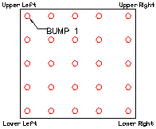 Bump Side Up (top view/side of the wafer) |  |  |  | 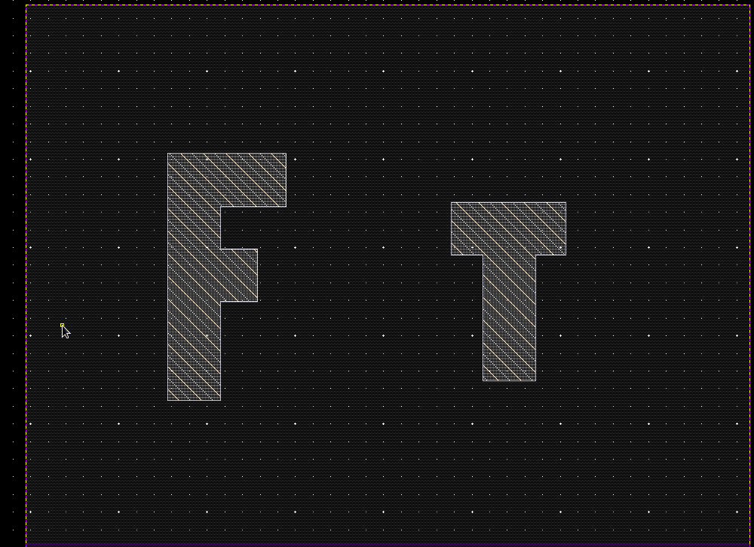 Die Logo Pattern
. Flip chip die thickness: | 775 | um |  |  | . Wafer size: |  |  | 12 | Inch
. Chip size: | 14750 | x | 11440 | um | . Include scribe line: |  |  | Yes | No
. Die edge corner coordinates | Original point in die geometric center Original point is not in die geometric center, Lower left (0,0) ; Upper Right (14750,11440)
. Bump pad coordinate direction | Die face up Die face down.
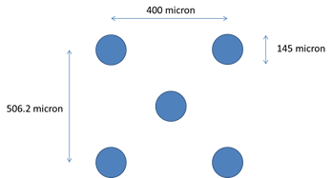
. Bump composition(sn/pb): | 63/37, 5/95, 10/90, RoHS__Sn__Ag__Cu, Other_________
. Bump alpha(α) spec | Low alpha: ≦ 0.02 cph/cm2 Ultra low alpha: ≦ 0.002 cph/cm2 No alpha particle concern
. Bump pads pitch: | 282 | um min. | Diagonal |  | . UBM size: |  |  | 108 |  | um
. Bump diameter: | 145 | um |  |  | . Bump height: |  |  | 110 |  | um
. Wafer tape out schedule:
Substrate design information
. Pre-solder material: | Eutetic(Sn63/Pb37) RoHS __Sn__Ag__Cu Alpha(α) spec _______ Other _______
. Bump pad type: | SMD NSMD SMD with solder ASE recommend
. Matal finish: | ASE recommend Immsion Tin Plating Tin SOP+Ni/Au OSP ENEPIG DSOP Other ______________
. Substrate material: | RoHS Green
. Substrate structure: | Laminate Build up Ceramic Film ASE recommend
. Substrate Layer: |  | Layers. |  | ASE recommend
. Substrate Thickness: | ASE Standard, Indication: |  |  |  | mm
. X-section requirement: | ASE Standard, Indication: |  |  |  | *Please provide the detail SPEC or related drawings when indication was chosen.
. SMD request: | No Yes ----- SMD SPEC:
 | No Yes -----Polarity SMD SPEC:
. Heat Spreader request: | No Yes Depend on thermal simulation |  |  |  | . Heat spreader type: |  | ASE standard Indication:
. Substrate Suppler: | Fastest Supplier ,
 | Indication: | 1st . |  |  | , 2nd
. Mass Production Schedule
. Attachments: | Netlist (With Pad Number, Pad Name, Ball Number,By .txt or .xls Format)
 | Pad Coordinates (By .txt or .xls Format)
 | Ball Assignment Diagram (Matrix Ball Number, Ball Net-Name)
 | Package Outline Drawing (Matrix Ball Number , Outline Dimension) - see AMCHIP05 identical footprint AAA11993-0
. Thermal Performance Requirement: | Power Dissipation: | 3 | (Watts)
 | Ambient Temp.: | 60 | ˚C
 | Junction Temp.: | 90 | ˚C
 | PCB Layer: | 12 layer
. Package Moisture Sensitivity Level: | MSL
. Others: | Please take care of LVDS signals (clk_*: 100 Mhz, H*, patt* (2.4 Ghz)) impedance
ASE Confidential / Security - C |  |  |  |  |  |  |  | CODE NUMBER: 64-31-0000-0102

bumplayout chart
 | y
233.8 | 343.8
633.8 | 343.8
1033.8 | 343.8
1433.8 | 343.8
1833.8 | 343.8
2233.8 | 343.8
2633.8 | 343.8
3033.8 | 343.8
3433.8 | 343.8
3833.8 | 343.8
4233.8 | 343.8
4633.8 | 343.8
5033.8 | 343.8
5433.8 | 343.8
5833.8 | 343.8
6233.8 | 343.8
6633.8 | 343.8
7033.8 | 343.8
7433.8 | 343.8
7833.8 | 343.8
8233.8 | 343.8
8633.8 | 343.8
9033.8 | 343.8
9433.8 | 343.8
9833.8 | 343.8
10233.8 | 343.8
10633.8 | 343.8
11033.8 | 343.8
11433.8 | 343.8
11833.8 | 343.8
12233.8 | 343.8
12633.8 | 343.8
13033.8 | 343.8
13433.8 | 343.8
13833.8 | 343.8
14233.8 | 343.8
233.8 | 850
633.8 | 850
1033.8 | 850
1433.8 | 850
1833.8 | 850
2233.8 | 850
2633.8 | 850
3033.8 | 850
3433.8 | 850
3833.8 | 850
4233.8 | 850
4633.8 | 850
5033.8 | 850
5433.8 | 850
...

